LevelC_电能量市场出清电价
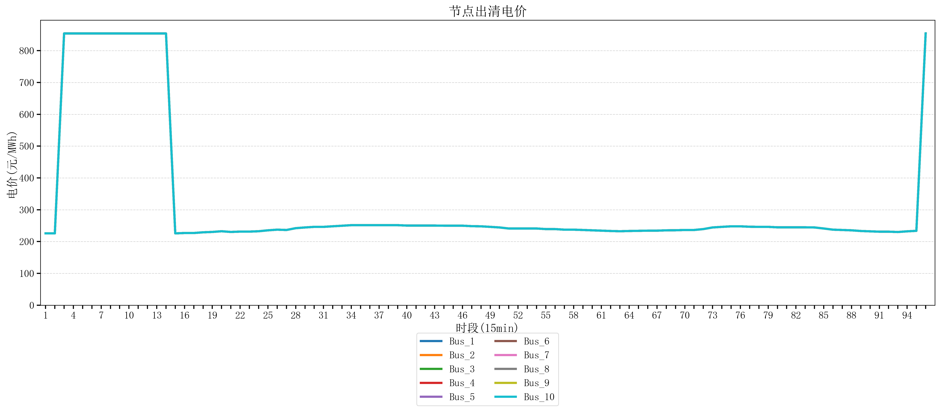
节点编号 | 电价类型 | 时段1 | 时段2 | 时段3 | 时段4 | 时段5 | 时段6 | 时段7 | 时段8 | 时段9 | 时段10 | 时段11 | 时段12 | 时段13 | 时段14 | 时段15 | 时段16 | 时段17 | 时段18 | 时段19 | 时段20 | 时段21
id | price_type | t1 | t2 | t3 | t4 | t5 | t6 | t7 | t8 | t9 | t10 | t11 | t12 | t13 | t14 | t15 | t16 | t17 | t18 | t19 | t20 | t21
str | str | float64 | float64 | float64 | float64 | float64 | float64 | float64 | float64 | float64 | float64 | float64 | float64 | float64 | float64 | float64 | float64 | float64 | float64 | float64 | float64 | float64
Bus_1 | 电能量电价 | 225.73096 | 225.73096 | 853.98584 | 853.98584 | 853.98584 | 853.98584 | 853.98584 | 853.98584 | 853.98584 | 853.92721684 | 853.92721684 | 853.92721684 | 853.92721684 | 853.92721684 | 225.73096 | 226.8448 | 226.8448 | 229.07248 | 230.18632 | 232.414 | 230.18632
Bus_2 | 电能量电价 | 225.73096 | 225.73096 | 853.98584 | 853.98584 | 853.98584 | 853.98584 | 853.98584 | 853.98584 | 853.98584 | 853.92721684 | 853.92721684 | 853.92721684 | 853.92721684 | 853.92721684 | 225.73096 | 226.8448 | 226.8448 | 229.07248 | 230.18632 | 232.414 | 230.18632
Bus_3 | 电能量电价 | 225.73096 | 225.73096 | 853.98584 | 853.98584 | 853.98584 | 853.98584 | 853.98584 | 853.98584 | 853.98584 | 853.92721684 | 853.92721684 | 853.92721684 | 853.92721684 | 853.92721684 | 225.73096 | 226.8448 | 226.8448 | 229.07248 | 230.18632 | 232.414 | 230.18632
Bus_4 | 电能量电价 | 225.73096 | 225.73096 | 853.98584 | 853.98584 | 853.98584 | 853.98584 | 853.98584 | 853.98584 | 853.98584 | 853.92721684 | 853.92721684 | 853.92721684 | 853.92721684 | 853.92721684 | 225.73096 | 226.8448 | 226.8448 | 229.07248 | 230.18632 | 232.414 | 230.18632
Bus_5 | 电能量电价 | 225.73096 | 225.73096 | 853.98584 | 853.98584 | 853.98584 | 853.98584 | 853.98584 | 853.98584 | 853.98584 | 853.92721684 | 853.92721684 | 853.92721684 | 853.92721684 | 853.92721684 | 225.73096 | 226.8448 | 226.8448 | 229.07248 | 230.18632 | 232.414 | 230.18632
Bus_6 | 电能量电价 | 225.73096 | 225.73096 | 853.98584 | 853.98584 | 853.98584 | 853.98584 | 853.98584 | 853.98584 | 853.98584 | 853.92721684 | 853.92721684 | 853.92721684 | 853.92721684 | 853.92721684 | 225.73096 | 226.8448 | 226.8448 | 229.07248 | 230.18632 | 232.414 | 230.18632
Bus_7 | 电能量电价 | 225.73096 | 225.73096 | 853.98584 | 853.98584 | 853.98584 | 853.98584 | 853.98584 | 853.98584 | 853.98584 | 853.92721684 | 853.92721684 | 853.92721684 | 853.92721684 | 853.92721684 | 225.73096 | 226.8448 | 226.8448 | 229.07248 | 230.18632 | 232.414 | 230.18632
Bus_8 | 电能量电价 | 225.73096 | 225.73096 | 853.98584 | 853.98584 | 853.98584 | 853.98584 | 853.98584 | 853.98584 | 853.98584 | 853.92721684 | 853.92721684 | 853.92721684 | 853.92721684 | 853.92721684 | 225.73096 | 226.8448 | 226.8448 | 229.07248 | 230.18632 | 232.414 | 230.18632
Bus_9 | 电能量电价 | 225.73096 | 225.73096 | 853.98584 | 853.98584 | 853.98584 | 853.98584 | 853.98584 | 853.98584 | 853.98584 | 853.92721684 | 853.92721684 | 853.92721684 | 853.92721684 | 853.92721684 | 225.73096 | 226.8448 | 226.8448 | 229.07248 | 230.18632 | 232.414 | 230.18632
Bus_10 | 电能量电价 | 225.73096 | 225.73096 | 853.98584 | 853.98584 | 853.98584 | 853.98584 | 853.98584 | 853.98584 | 853.98584 | 853.92721684 | 853.92721684 | 853.92721684 | 853.92721684 | 853.92721684 | 225.73096 | 226.8448 | 226.8448 | 229.07248 | 230.18632 | 232.414 | 230.18632
Bus_11 | 电能量电价 | 225.73096 | 225.73096 | 853.98584 | 853.98584 | 853.98584 | 853.98584 | 853.98584 | 853.98584 | 853.98584 | 853.92721684 | 853.92721684 | 853.92721684 | 853.92721684 | 853.92721684 | 225.73096 | 226.8448 | 226.8448 | 229.07248 | 230.18632 | 232.414 | 230.18632
Bus_12 | 电能量电价 | 225.73096 | 225.73096 | 853.98584 | 853.98584 | 853.98584 | 853.98584 | 853.98584 | 853.98584 | 853.98584 | 853.92721684 | 853.92721684 | 853.92721684 | 853.92721684 | 853.92721684 | 225.73096 | 226.8448 | 226.8448 | 229.07248 | 230.18632 | 232.414 | 230.18632
Bus_13 | 电能量电价 | 225.73096 | 225.73096 | 853.98584 | 853.98584 | 853.98584 | 853.98584 | 853.98584 | 853.98584 | 853.98584 | 853.92721684 | 853.92721684 | 853.92721684 | 853.92721684 | 853.92721684 | 225.73096 | 226.8448 | 226.8448 | 229.07248 | 230.18632 | 232.414 | 230.18632
Bus_14 | 电能量电价 | 225.73096 | 225.73096 | 853.98584 | 853.98584 | 853.98584 | 853.98584 | 853.98584 | 853.98584 | 853.98584 | 853.92721684 | 853.92721684 | 853.92721684 | 853.92721684 | 853.92721684 | 225.73096 | 226.8448 | 226.8448 | 229.07248 | 230.18632 | 232.414 | 230.18632
Bus_15 | 电能量电价 | 225.73096 | 225.73096 | 853.98584 | 853.98584 | 853.98584 | 853.98584 | 853.98584 | 853.98584 | 853.98584 | 853.92721684 | 853.92721684 | 853.92721684 | 853.92721684 | 853.92721684 | 225.73096 | 226.8448 | 226.8448 | 229.07248 | 230.18632 | 232.414 | 230.18632
Bus_16 | 电能量电价 | 225.73096 | 225.73096 | 853.98584 | 853.98584 | 853.98584 | 853.98584 | 853.98584 | 853.98584 | 853.98584 | 853.92721684 | 853.92721684 | 853.92721684 | 853.92721684 | 853.92721684 | 225.73096 | 226.8448 | 226.8448 | 229.07248 | 230.18632 | 232.414 | 230.18632
Bus_17 | 电能量电价 | 225.73096 | 225.73096 | 853.98584 | 853.98584 | 853.98584 | 853.98584 | 853.98584 | 853.98584 | 853.98584 | 853.92721684 | 853.92721684 | 853.92721684 | 853.92721684 | 853.92721684 | 225.73096 | 226.8448 | 226.8448 | 229.07248 | 230.18632 | 232.414 | 230.18632
Bus_18 | 电能量电价 | 225.73096 | 225.73096 | 853.98584 | 853.98584 | 853.98584 | 853.98584 | 853.98584 | 853.98584 | 853.98584 | 853.92721684 | 853.92721684 | 853.92721684 | 853.92721684 | 853.92721684 | 225.73096 | 226.8448 | 226.8448 | 229.07248 | 230.18632 | 232.414 | 230.18632
Bus_19 | 电能量电价 | 225.73096 | 225.73096 | 853.98584 | 853.98584 | 853.98584 | 853.98584 | 853.98584 | 853.98584 | 853.98584 | 853.92721684 | 853.92721684 | 853.92721684 | 853.92721684 | 853.92721684 | 225.73096 | 226.8448 | 226.8448 | 229.07248 | 230.18632 | 232.414 | 230.18632
Bus_20 | 电能量电价 | 225.73096 | 225.73096 | 853.98584 | 853.98584 | 853.98584 | 853.98584 | 853.98584 | 853.98584 | 853.98584 | 853.92721684 | 853.92721684 | 853.92721684 | 853.92721684 | 853.92721684 | 225.73096 | 226.8448 | 226.8448 | 229.07248 | 230.18632 | 232.414 | 230.18632
Bus_21 | 电能量电价 | 225.73096 | 225.73096 | 853.98584 | 853.98584 | 853.98584 | 853.98584 | 853.98584 | 853.98584 | 853.98584 | 853.92721684 | 853.92721684 | 853.92721684 | 853.92721684 | 853.92721684 | 225.73096 | 226.8448 | 226.8448 | 229.07248 | 230.18632 | 232.414 | 230.18632
Bus_22 | 电能量电价 | 225.73096 | 225.73096 | 853.98584 | 853.98584 | 853.98584 | 853.98584 | 853.98584 | 853.98584 | 853.98584 | 853.92721684 | 853.92721684 | 853.92721684 | 853.92721684 | 853.92721684 | 225.73096 | 226.8448 | 226.8448 | 229.07248 | 230.18632 | 232.414 | 230.18632
Bus_23 | 电能量电价 | 225.73096 | 225.73096 | 853.98584 | 853.98584 | 853.98584 | 853.98584 | 853.98584 | 853.98584 | 853.98584 | 853.92721684 | 853.92721684 | 853.92721684 | 853.92721684 | 853.92721684 | 225.73096 | 226.8448 | 226.8448 | 229.07248 | 230.18632 | 232.414 | 230.18632
Bus_24 | 电能量电价 | 225.73096 | 225.73096 | 853.98584 | 853.98584 | 853.98584 | 853.98584 | 853.98584 | 853.98584 | 853.98584 | 853.92721684 | 853.92721684 | 853.92721684 | 853.92721684 | 853.92721684 | 225.73096 | 226.8448 | 226.8448 | 229.07248 | 230.18632 | 232.414 | 230.18632
Bus_25 | 电能量电价 | 225.73096 | 225.73096 | 853.98584 | 853.98584 | 853.98584 | 853.98584 | 853.98584 | 853.98584 | 853.98584 | 853.92721684 | 853.92721684 | 853.92721684 | 853.92721684 | 853.92721684 | 225.73096 | 226.8448 | 226.8448 | 229.07248 | 230.18632 | 232.414 | 230.18632
Bus_26 | 电能量电价 | 225.73096 | 225.73096 | 853.98584 | 853.98584 | 853.98584 | 853.98584 | 853.98584 | 853.98584 | 853.98584 | 853.92721684 | 853.92721684 | 853.92721684 | 853.92721684 | 853.92721684 | 225.73096 | 226.8448 | 226.8448 | 229.07248 | 230.18632 | 232.414 | 230.18632
Bus_27 | 电能量电价 | 225.73096 | 225.73096 | 853.98584 | 853.98584 | 853.98584 | 853.98584 | 853.98584 | 853.98584 | 853.98584 | 853.92721684 | 853.92721684 | 853.92721684 | 853.92721684 | 853.92721684 | 225.73096 | 226.8448 | 226.8448 | 229.07248 | 230.18632 | 232.414 | 230.18632
Bus_28 | 电能量电价 | 225.73096 | 225.73096 | 853.98584 | 853.98584 | 853.98584 | 853.98584 | 853.98584 | 853.98584 | 853.98584 | 853.92721684 | 853.92721684 | 853.92721684 | 853.92721684 | 853.92721684 | 225.73096 | 226.8448 | 226.8448 | 229.07248 | 230.18632 | 232.414 | 230.18632
Bus_29 | 电能量电价 | 225.73096 | 225.73096 | 853.98584 | 853.98584 | 853.98584 | 853.98584 | 853.98584 | 853.98584 | 853.98584 | 853.92721684 | 853.92721684 | 853.92721684 | 853.92721684 | 853.92721684 | 225.73096 | 226.8448 | 226.8448 | 229.07248 | 230.18632 | 232.414 | 230.18632
Bus_30 | 电能量电价 | 225.73096 | 225.73096 | 853.98584 | 853.98584 | 853.98584 | 853.98584 | 853.98584 | 853.98584 | 853.98584 | 853.92721684 | 853.92721684 | 853.92721684 | 853.92721684 | 853.92721684 | 225.73096 | 226.8448 | 226.8448 | 229.07248 | 230.18632 | 232.414 | 230.18632
Bus_31 | 电能量电价 | 225.73096 | 225.73096 | 853.98584 | 853.98584 | 853.98584 | 853.98584 | 853.98584 | 853.98584 | 853.98584 | 853.92721684 | 853.92721684 | 853.92721684 | 853.92721684 | 853.92721684 | 225.73096 | 226.8448 | 226.8448 | 229.07248 | 230.18632 | 232.414 | 230.18632
Bus_32 | 电能量电价 | 225.73096 | 225.73096 | 853.98584 | 853.98584 | 853.98584 | 853.98584 | 853.98584 | 853.98584 | 853.98584 | 853.92721684 | 853.92721684 | 853.92721684 | 853.92721684 | 853.92721684 | 225.73096 | 226.8448 | 226.8448 | 229.07248 | 230.18632 | 232.414 | 230.18632
Bus_33 | 电能量电价 | 225.73096 | 225.73096 | 853.98584 | 853.98584 | 853.98584 | 853.98584 | 853.98584 | 853.98584 | 853.98584 | 853.92721684 | 853.92721684 | 853.92721684 | 853.92721684 | 853.92721684 | 225.73096 | 226.8448 | 226.8448 | 229.07248 | 230.18632 | 232.414 | 230.18632
Bus_34 | 电能量电价 | 225.73096 | 225.73096 | 853.98584 | 853.98584 | 853.98584 | 853.98584 | 853.98584 | 853.98584 | 853.98584 | 853.92721684 | 853.92721684 | 853.92721684 | 853.92721684 | 853.92721684 | 225.73096 | 226.8448 | 226.8448 | 229.07248 | 230.18632 | 232.414 | 230.18632
Bus_35 | 电能量电价 | 225.73096 | 225.73096 | 853.98584 | 853.98584 | 853.98584 | 853.98584 | 853.98584 | 853.98584 | 853.98584 | 853.92721684 | 853.92721684 | 853.92721684 | 853.92721684 | 853.92721684 | 225.73096 | 226.8448 | 226.8448 | 229.07248 | 230.18632 | 232.414 | 230.18632
Bus_36 | 电能量电价 | 225.73096 | 225.73096 | 853.98584 | 853.98584 | 853.98584 | 853.98584 | 853.98584 | 853.98584 | 853.98584 | 853.92721684 | 853.92721684 | 853.92721684 | 853.92721684 | 853.92721684 | 225.73096 | 226.8448 | 226.8448 | 229.07248 | 230.18632 | 232.414 | 230.18632
Bus_37 | 电能量电价 | 225.73096 | 225.73096 | 853.98584 | 853.98584 | 853.98584 | 853.98584 | 853.98584 | 853.98584 | 853.98584 | 853.92721684 | 853.92721684 | 853.92721684 | 853.92721684 | 853.92721684 | 225.73096 | 226.8448 | 226.8448 | 229.07248 | 230.18632 | 232.414 | 230.18632
Bus_38 | 电能量电价 | 225.73096 | 225.73096 | 853.98584 | 853.98584 | 853.98584 | 853.98584 | 853.98584 | 853.98584 | 853.98584 | 853.92721684 | 853.92721684 | 853.92721684 | 853.92721684 | 853.92721684 | 225.73096 | 226.8448 | 226.8448 | 229.07248 | 230.18632 | 232.414 | 230.18632
Bus_39 | 电能量电价 | 225.73096 | 225.73096 | 853.98584 | 853.98584 | 853.98584 | 853.98584 | 853.98584 | 853.98584 | 853.98584 | 853.92721684 | 853.92721684 | 853.92721684 | 853.92721684 | 853.92721684 | 225.73096 | 226.8448 | 226.8448 | 229.07248 | 230.18632 | 232.414 | 230.18632
Bus_40 | 电能量电价 | 225.73096 | 225.73096 | 853.98584 | 853.98584 | 853.98584 | 853.98584 | 853.98584 | 853.98584 | 853.98584 | 853.92721684 | 853.92721684 | 853.92721684 | 853.92721684 | 853.92721684 | 225.73096 | 226.8448 | 226.8448 | 229.07248 | 230.18632 | 232.414 | 230.18632
Bus_41 | 电能量电价 | 225.73096 | 225.73096 | 853.98584 | 853.98584 | 853.98584 | 853.98584 | 853.98584 | 853.98584 | 853.98584 | 853.92721684 | 853.92721684 | 853.92721684 | 853.92721684 | 853.92721684 | 225.73096 | 226.8448 | 226.8448 | 229.07248 | 230.18632 | 232.414 | 230.18632
Bus_42 | 电能量电价 | 225.73096 | 225.73096 | 853.98584 | 853.98584 | 853.98584 | 853.98584 | 853.98584 | 853.98584 | 853.98584 | 853.92721684 | 853.92721684 | 853.92721684 | 853.92721684 | 853.92721684 | 225.73096 | 226.8448 | 226.8448 | 229.07248 | 230.18632 | 232.414 | 230.18632
Bus_43 | 电能量电价 | 225.73096 | 225.73096 | 853.98584 | 853.98584 | 853.98584 | 853.98584 | 853.98584 | 853.98584 | 853.98584 | 853.92721684 | 853.92721684 | 853.92721684 | 853.92721684 | 853.92721684 | 225.73096 | 226.8448 | 226.8448 | 229.07248 | 230.18632 | 232.414 | 230.18632
Bus_44 | 电能量电价 | 225.73096 | 225.73096 | 853.98584 | 853.98584 | 853.98584 | 853.98584 | 853.98584 | 853.98584 | 853.98584 | 853.92721684 | 853.92721684 | 853.92721684 | 853.92721684 | 853.92721684 | 225.73096 | 226.8448 | 226.8448 | 229.07248 | 230.18632 | 232.414 | 230.18632
Bus_1 | 阻塞电价 | 0 | 0 | 0 | 0 | 0 | 0 | 0 | 0 | 0 | 0 | 0 | 0 | 0 | 0 | 0 | 0 | 0 | 0 | 0 | 0 | 0
Bus_2 | 阻塞电价 | 0 | 0 | 0 | 0 | 0 | 0 | 0 | 0 | 0 | 0 | 0 | 0 | 0 | 0 | 0 | 0 | 0 | 0 | 0 | 0 | 0
...

LevelC_电力电量平衡表单
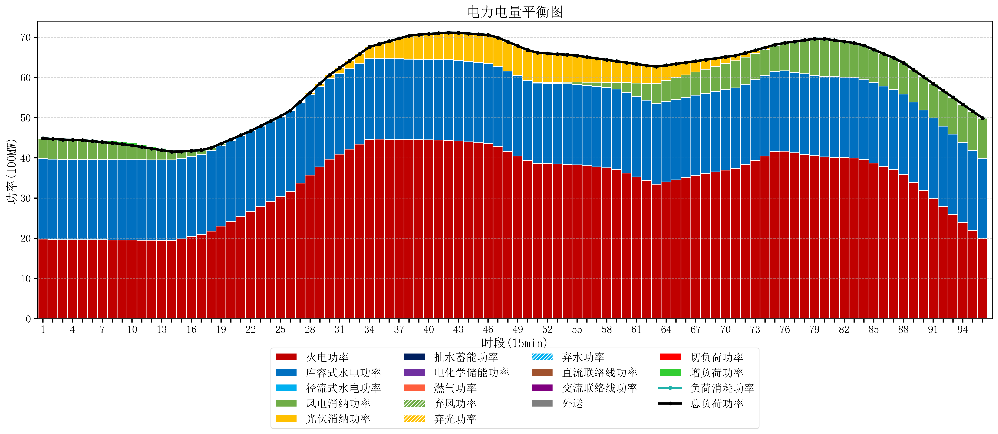
元件名称 | 时段1 | 时段2 | 时段3 | 时段4 | 时段5 | 时段6 | 时段7 | 时段8 | 时段9 | 时段10 | 时段11 | 时段12 | 时段13 | 时段14 | 时段15 | 时段16 | 时段17
name | t1 | t2 | t3 | t4 | t5 | t6 | t7 | t8 | t9 | t10 | t11 | t12 | t13 | t14 | t15 | t16 | t17
str | float64 | float64 | float64 | float64 | float64 | float64 | float64 | float64 | float64 | float64 | float64 | float64 | float64 | float64 | float64 | float64 | float64
火电功率 | 19.785468774 | 19.692948176 | 19.627379501 | 19.623174515 | 19.618969529 | 19.607894737 | 19.595789474 | 19.583684211 | 19.571578947 | 19.554105263 | 19.534736842 | 19.515368421 | 19.496 | 19.477252078 | 19.86292319 | 20.383970104 | 20.905017018
库容式水电功率 | 20 | 20 | 20 | 20 | 20 | 20 | 20 | 20 | 20 | 20 | 20 | 20 | 20 | 20 | 20 | 20 | 20
径流式水电功率 | 0 | 0 | 0 | 0 | 0 | 0 | 0 | 0 | 0 | 0 | 0 | 0 | 0 | 0 | 0 | 0 | 0
风电消纳功率 | 5.08 | 5.0001052632 | 4.9202105263 | 4.8403157895 | 4.7604210526 | 4.55 | 4.32 | 4.09 | 3.86 | 3.528 | 3.16 | 2.792 | 2.424 | 2.0677894737 | 1.7191578947 | 1.3705263158 | 1.0218947368
光伏消纳功率 | 0 | 0 | 0 | 0 | 0 | 0 | 0 | 0 | 0 | 0 | 0 | 0 | 0 | 0 | 0 | 0 | 0
抽水蓄能功率 | 0 | 0 | 0 | 0 | 0 | 0 | 0 | 0 | 0 | 0 | 0 | 0 | 0 | 0 | 0 | 0 | 0
电化学储能功率 | 0 | 0 | 0 | 0 | 0 | 0 | 0 | 0 | 0 | 0 | 0 | 0 | 0 | 0 | 0 | 0 | 0
燃气功率 | 0 | 0 | 0 | 0 | 0 | 0 | 0 | 0 | 0 | 0 | 0 | 0 | 0 | 0 | 0 | 0 | 0
直流联络线功率 | 0 | 0 | 0 | 0 | 0 | 0 | 0 | 0 | 0 | 0 | 0 | 0 | 0 | 0 | 0 | 0 | 0
交流联络线功率 | 0 | 0 | 0 | 0 | 0 | 0 | 0 | 0 | 0 | 0 | 0 | 0 | 0 | 0 | 0 | 0 | 0
负荷消耗功率 | 44.865468774 | 44.693053439 | 44.547590028 | 44.463490305 | 44.379390582 | 44.157894737 | 43.915789474 | 43.673684211 | 43.431578947 | 43.082105263 | 42.694736842 | 42.307368421 | 41.92 | 41.545041551 | 41.582081084 | 41.75449642 | 41.926911755
外送 | 0 | 0 | 0 | 0 | 0 | 0 | 0 | 0 | 0 | 0 | 0 | 0 | 0 | 0 | 0 | 0 | 0
总负荷功率 | 44.865468774 | 44.693053439 | 44.547590028 | 44.463490305 | 44.379390582 | 44.157894737 | 43.915789474 | 43.673684211 | 43.431578947 | 43.082105263 | 42.694736842 | 42.307368421 | 41.92 | 41.545041551 | 41.582081084 | 41.75449642 | 41.926911755
弃风功率 | 0 | 0 | 0 | 0 | 0 | 0 | 0 | 0 | 0 | 0 | 0 | 0 | 0 | 0 | 0 | 0 | 0
弃光功率 | 0 | 0 | 0 | 0 | 0 | 0 | 0 | 0 | 0 | 0 | 0 | 0 | 0 | 0 | 0 | 0 | 0
弃水功率 | 0 | 0 | 0 | 0 | 0 | 0 | 0 | 0 | 0 | 0 | 0 | 0 | 0 | 0 | 0 | 0 | 0
切负荷功率 | 0 | 0 | 0 | 0 | 0 | 0 | 0 | 0 | 0 | 0 | 0 | 0 | 0 | 0 | 0 | 0 | 0
增负荷功率 | 0 | 0 | 0.026951924311 | 0.11526753662 | 0.20358314894 | 0.30442901789 | 0.40715442535 | 0.5098798328 | 0.61260524025 | 0.60796222665 | 0.56542447621 | 0.52288672577 | 0.48034897533 | 0.13537580228 | 0 | 0 | 0

